3 PROY
PROYECTOS
2022-09-09
Valores de flujos ordenados cronologicamente |  |  |  |  |  |  |  |  |  |  |  |  |  |  |  |  | debe?
 |  |  |  |  |  |  |  |  |  |  |  |  |  |  | A | Momento | saldo al nicio | intereses | capital | cuota
INVERSION [ primer flujo es negativo ] | SIMPLE | (-, +, +, +) |  |  |  |  |  |  |  |  |  |  |  | Proyecto W |  | 1 | 1000 | 0 | 6000 | 6000
 |  |  |  |  |  |  |  |  |  |  |  |  |  | -£1,000.00 |  | 2 | -5000 | 0 | -11000 | -11000
 | NO SIMPLE | (-, -, -, ... , +, +, +) |  |  |  | NORMAL | UN SOLO CAMBIO DE SIGNO |  |  |  |  |  |  | £6,000.00 |  | 3 | 6000 | 0 | 6000 | 6000
 |  |  |  |  |  | NO NORMAL | MAS DE UN CAMBIO DE SIGNO | NO PUEDO CALCULAR RENTABILIDAD |  |  |  |  |  | -£11,000.00 |  |  |  |  | 1000
FINANCIACION [ primer flujo es positivo ] | SIMPLE | (+, -, -, -) |  |  |  |  |  |  |  |  |  |  |  | £6,000.00

 | NO SIMPLE | ( +, +, +, ... , -, -, -) |  |  |  | NORMAL | UN SOLO CAMBIO DE SIGNO |  |  |  |  |  | A | 0% | B | Momento | saldo al nicio | intereses | capital | cuota
 |  |  |  |  |  | NO NORMAL | MAS DE UN CAMBIO DE SIGNO | NO PUEDO CALCULAR RENTABILIDAD |  |  | RENTABILIDAD = i = c1/c0 -1 |  | B | 100% |  | 1 | 1000 | 1000 | 5000 | 6000
 |  |  |  |  |  |  |  |  |  |  |  |  | C | 200% |  | 2 | -4000 | -4000 | -7000 | -11000
Decisión Tipo I |  |  |  |  |  |  | Decisión Tipo II para proyectos de inversión simples |  |  |  |  |  |  |  |  | 3 | 3000 | 3000 | 3000 | 6000
 | inversion no simple no normal |  |  |  |  |  |  |  |  |  |  |  |  |  |  |  |  |  | 1000
Año | Proyecto V | Proyecto W | Proyecto X | Proyecto Y | Proyecto Z |  | Año | Proyecto E | Proyecto F | Proyecto G | Proyecto H |  |  |  | C | Momento | saldo al nicio | intereses | capital | cuota
0 | -£5,000.00 | -£1,000.00 | -£365.00 | -£900.00 | -£900.00 |  | 0 | -£100,000.00 | -£100,000.00 | -£100,000.00 | -£50,000.00 |  |  |  |  | 1 | 1000 | 2000 | 4000 | 6000
1 | £20,000.00 | £6,000.00 | £200.00 | £100.00 | -£100.00 |  | 1 | £10,000.00 | £- | £50,000.00 | £5,500.00 |  |  |  |  | 2 | -3000 | -6000 | -5000 | -11000
2 | -£24,000.00 | -£11,000.00 | £200.00 | £100.00 | £100.00 |  | 2 | £10,000.00 | £- | £40,000.00 | £5,500.00 |  |  |  |  | 3 | 2000 | 4000 | 2000 | 6000
3 |  | £6,000.00 | £200.00 | £400.00 | £500.00 |  | 3 | £10,000.00 | £- | £25,000.00 | £5,500.00 |  |  |  |  |  |  |  | 1000
4 |  | 0% | £200.00 | £800.00 | £900.00 |  | 4 | £10,000.00 | £- | £8,000.00 | £5,500.00
5 | rendimiento | 100% | £200.00 |  |  |  | 5 | £110,000.00 | £161,051.00 | £5,000.00 | £55,500.00
6 | de pry w |  | -£200.00 |  |  |  | TIR (TEA) | 10.00% | 10.00% | 13.31% | 11.00%
7 | no genera tasa |  | -£200.00
8 | es polinom |  | -£200.00 |  |  |  | VAN (6%) | $ 16,849.46 | $ 20,346.68 | $ 13,833.19 | $ 10,530.91
9 | grado 3 |  | -£200.00 |  |  |  | VAN (10%)
10 |  |  | -£200.00 |  |  |  | VAN (13%)
11 |  |  | £-
12 |  |  | £-
13 |  |  | £- |  |  |  | En proyectos de inversión, incluso simples, mayor TIR no implica mayor VAN cuando los proyectos difieren
14 |  |  | £- |  |  |  | en una o más de las siguientes características:
15 |  |  | £- |  |  |  | 1) Escala
16 |  |  | £- |  |  |  | 2) Estructura temporal de los flujos de fondos
17 |  |  | £- |  |  |  | 3) Rentabilidad exigida (costo de oportunidad del capital o tasa de descuento)
18 |  |  | £-
19 |  |  | £-
20 |  |  | £400.00

TIR (TEA) |  |  | 16.79%
 |  |  | 1.54%
 |  |  | 26.00%

 |  |  | van = incremento en la riqueza
 |  |  | VAN si se puede medir para los no normales
 |  |  | los no normales solo tienen prolema para su rentabilidad

costo de capital
para el descuento delos flujos es el promedio ponderado de la tasa a la que se tomo deuda y la que exigen los inversoores para capital propio
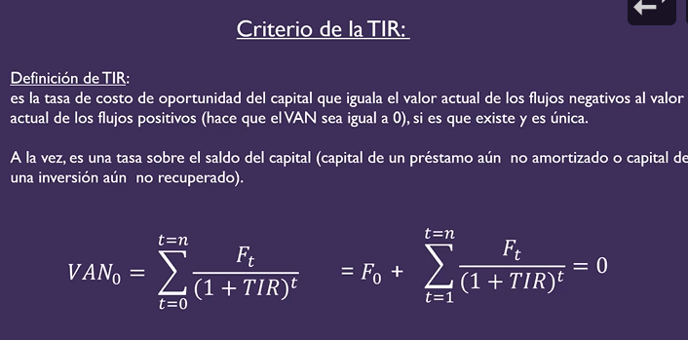

 |  |  |  | TIR | Tir es la que hace van 0 |  | la que al despejar lo que efectivamente sucede |  |  | a partir de los flujos |  | es propio del proyecto
 |  |  |  | CDC | costo de capital es el que exige o promete |  |  | la exigida | viene de algo fuera , l que pide, algo EXTERNO

 |  |  |  |  | INVERSION | vale la pena si cdc es menor que la TIR
 |  |  |  |  | FINANCIACION | cdc sea lo mas altro posible |  | quiero tir sea alta y CDC baja

 |  |  |  |  |  |  | si el proyecto tiene varias cosas[inversion y financiacion] en distintos momentos no sabes qeu te conviene
 |  |  |  |  |  |  | solo usando tir porque en una situacion queres alto y otro bajo
 |  |  |  |  |  |  | podes hacerlo con intervalos

2022-09-13
TIR MODIFICADA

Proyecto W
-£1,000.00
£6,000.00
-£11,000.00
£6,000.00

2022-09-16
TIPO 0 Y TIPO 1 |  | VALOR ACTUAL
las formulas usuale son de tipo 0 = ej = renta de cuotas variables [o constantes g=0]

V.A. tipo 0 = | si el precio/valor presente está uin periodo antes de cobrar los dividendos de inversion - capital que me prestarian un periodo antes de cobrar la priumera cuota
v.a tipo 1 = | valor en el momento de la primera

V.F. tipo 0 = | VALOR QUE SE REUNIRIA AL MOMENTO DEL ULTIMO DEPOSITO
v.f. tipo 1 = | un momento despues de la ultima cuota

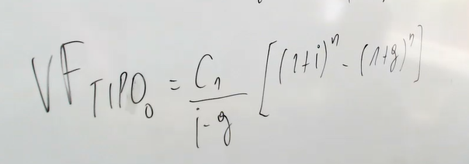
 |  | VALOR FUTURO

 | EJERICIOS

2022-10-04

 | EJERCICIOS DEL PARCIAL

